Quản lý lớp học
Project Name | Xây dựng hệ thống quản lý phòng Gym tích hợp OpenAI trong tư vấn dinh dưỡng và kế hoạch tập luyện theo thông số cá nhân
Module Code | Quản lý lớp học
 | Hoàn thành | Lỗi | Chưa kiểm tra | Bị chặn | Tổng lần kiểm tra
Round 1 | 10 | 0 | 0 | 0 | 10
Round 2 | 8 | 0 | 0 | 0 | 8

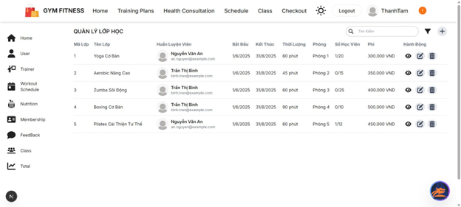

Test Case ID | Mô tả | Quy trình | Điều kiện tiên quyết | Kết quả mong đợi | Kết quả thực tế | Kết quả |  |  |  |  |  | Chú thích
 |  |  |  |  |  | Vòng 1 |  |  | Vòng 2
 |  |  |  |  |  | Trạng thái | Ngày kiểm tra | Người kiểm tra | Trạng thái | Ngày kiểm tra | Người kiểm tra
GUI_SHOW Quản lý lớp học
GUI-QLLH01 | Tiêu đề "Quản lý lớp học" | Quan sát | Trang quản lý lớp được truy cập thành công | Hiển thị đúng chữ "QUẢN LÝ LỚP HỌC", font rõ ràng, canh trái | Như mong đợi | Passed | 2025-05-06 | Mùi | Passed | 2025-05-09 | Tin
GUI-QLLH02 | Hiển thị danh sách lớp | Quan sát | Có ít nhất 1 lớp đã được thêm vào | Hiển thị danh sách lớp học với đầy đủ thông tin | Như mong đợi | Passed | 2025-05-06 | Mùi | Passed | 2025-05-09 | Tin
GUI-QLLH03 | Nút xem chi tiết lớp | Click vào icon “mắt” | Danh sách có lớp học hợp lệ | Chuyển đúng đến trang chi tiết lớp tương ứng | Như mong đợi | Passed | 2025-05-06 | Mùi | Passed | 2025-05-09 | Tin
GUI-QLLH04 | Nút chỉnh sửa lớp | Click vào icon “bút” | Có lớp học trong danh sách | Form hiển thị đúng thông tin lớp cần chỉnh sửa | Như mong đợi | Passed | 2025-05-06 | Mùi | Passed | 2025-05-09 | Tin
GUI-QLLH05 | Nút xóa lớp học | Click icon thùng rác | Có lớp học trong danh sách | Hiển thị hộp thoại xác nhận xóa | Như mong đợi | Passed | 2025-05-06 | Mùi | Passed | 2025-05-09 | Tin
GUI-QLLH06 | Nút tìm kiếm lớp | Nhập từ khóa | Có ít nhất một lớp chứa từ khóa cần tìm | Danh sách lọc đúng lớp | Như mong đợi | Passed | 2025-05-06 | Mùi | Passed | 2025-05-09 | Tin
GUI-QLLH07 | Căn lề dữ liệu | Quan sát | Lớp học được hiển thị trong bảng | Các cột căn đều, rõ ràng | Như mong đợi | Passed | 2025-05-06 | Mùi | Passed | 2025-05-09 | Tin
GUI-QLLH08 | Số học viên đăng ký | Quan sát cột “Số học viên” | Lớp học đã có học viên đăng ký | Hiển thị đúng số lượng / giới hạn | Như mong đợi | Passed | 2025-05-06 | Mùi | Passed | 2025-05-09 | Tin
FUNCTION_SHOW Quản lý lớp học
FUNC-QLLH01 | Thêm lớp học mới | Nhấn “+”, nhập đủ dữ liệu, lưu | Trang quản lý lớp mở và quyền thêm lớp được cấp | Lớp mới xuất hiện trong danh sách | Như mong đợi | Passed | 2025-05-06 | Mùi | Passed | 2025-05-09 | Tin
FUNC-QLLH02 | Chỉnh sửa lớp | Nhấn nút sửa, cập nhật tên lớp | Lớp cần chỉnh sửa đã tồn tại | Tên lớp được cập nhật | Như mong đợi | Passed | 2025-05-06 | Mùi | Passed | 2025-05-09 | Tin
FUNC-QLLH03 | Xóa lớp học | Nhấn icon thùng rác, xác nhận | Lớp tồn tại và không có học viên đang tham gia | Lớp bị xóa khỏi danh sách | Như mong đợi | Passed | 2025-05-06 | Mùi | Passed | 2025-05-09 | Tin
FUNC-QLLH04 | Tìm kiếm lớp theo tên | Nhập từ khóa vào thanh tìm kiếm | Có lớp trùng từ khóa | Lọc đúng lớp học | Như mong đợi | Passed | 2025-05-06 | Mùi | Passed | 2025-05-09 | Tin
FUNC-QLLH05 | Kiểm tra giới hạn học viên | Thử đăng ký vượt số lượng học viên tối đa | Lớp đã đủ học viên | Hiển thị lỗi vượt giới hạn | Như mong đợi | Passed | 2025-05-06 | Mùi | Passed | 2025-05-09 | Tin
FUNC-QLLH06 | Thời lượng lớp học | Quan sát cột “Thời lượng” | Lớp có thời lượng hợp lệ trong CSDL | Hiển thị đúng số phút | Như mong đợi | Passed | 2025-05-06 | Mùi | Passed | 2025-05-09 | Tin
FUNC-QLLH07 | Xem chi tiết lớp | Click xem chi tiết | Lớp có dữ liệu chi tiết | Hiển thị đúng nội dung lớp | Như mong đợi | Passed | 2025-05-06 | Mùi | Passed | 2025-05-09 | Tin
FUNC-QLLH08 | Hiển thị học phí | Quan sát cột “Phí” | Lớp có học phí trong CSDL | Hiển thị đúng số tiền và đơn vị VND | Như mong đợi | Passed | 2025-05-06 | Mùi | Passed | 2025-05-09 | Tin

Quản lý học viên
Project Name | Xây dựng hệ thống quản lý phòng Gym tích hợp OpenAI trong tư vấn dinh dưỡng và kế hoạch tập luyện theo thông số cá nhân
Module Code | Quản lý học viên
 | Hoàn thành | Lỗi | Chưa kiểm tra | Bị chặn | Tổng lần kiểm tra
Round 1 | 10 | 0 | 0 |  | 10
Round 2 | 8 | 0 | 0 |  | 8

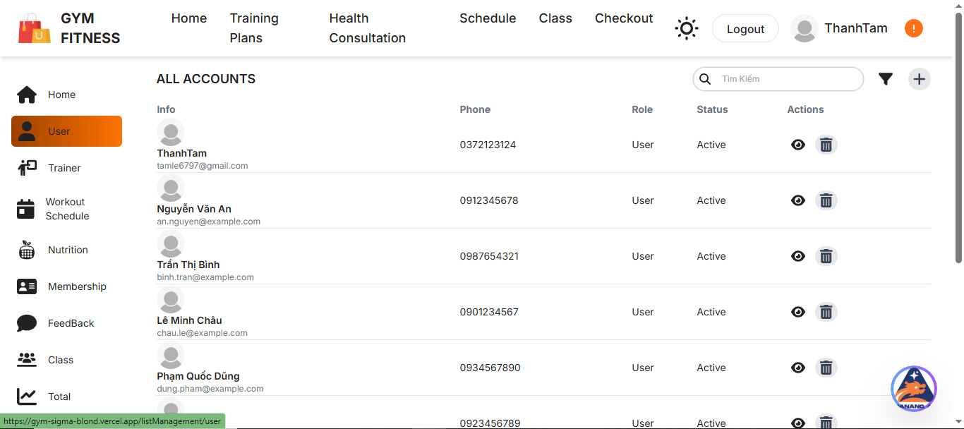

Test Case ID | Mô tả | Quy trình | Điều kiện tiên quyết | Kết quả mong đợi | Kết quả thực tế | Kết quả |  |  |  |  |  | Chú thích
 |  |  |  |  |  | Vòng 1 |  |  | Vòng 2
 |  |  |  |  |  | Trạng thái | Ngày kiểm tra | Người kiểm tra | Trạng thái | Ngày kiểm tra | Người kiểm tra
GUI_SHOW Quản lý học viên
GUI-QLHV01 | Tiêu đề “All Accounts” | Quan sát | Truy cập trang quản lý người dùng | Hiển thị đúng tiêu đề “ALL ACCOUNTS”, font rõ, căn giữa | Hiển thị đúng tiêu đề “ALL ACCOUNTS”, font rõ, căn giữa | Passed | 2025-05-06 | Tin | Passed | 2025-05-09 | Đạt
GUI-QLHV02 | Hiển thị danh sách người dùng | Quan sát | CSDL có ít nhất 1 user | Hiển thị đầy đủ: Tên, Email, Phone, Role, Status, Action | Hiển thị đầy đủ: Tên, Email, Phone, Role, Status, Action | Passed | 2025-05-06 | Tin | Passed | 2025-05-09 | Đạt
GUI-QLHV03 | Cột “Phone” | Quan sát | Tài khoản có số điện thoại | Hiển thị đúng số điện thoại từng người dùng | Hiển thị đúng số điện thoại từng người dùng | Passed | 2025-05-06 | Tin | Passed | 2025-05-09 | Đạt
GUI-QLHV04 | Nút xem chi tiết (icon mắt) | Click icon mắt | Tài khoản tồn tại | Hiển thị thông tin chi tiết tài khoản | Hiển thị thông tin chi tiết tài khoản |  | 2025-05-06 | Tin | Passed | 2025-05-09 | Đạt
GUI-QLHV05 | Nút xóa tài khoản (icon thùng rác) | Click icon thùng rác | Tài khoản không phải Admin chính | Hiển thị popup xác nhận xóa | Hiển thị popup xác nhận xóa | Passed | 2025-05-06 | Tin | Passed | 2025-05-09 | Đạt
GUI-QLHV06 | Tìm kiếm người dùng | Nhập từ khóa vào ô tìm kiếm | CSDL có từ khóa tương ứng | Lọc danh sách người dùng đúng theo từ khóa | Lọc danh sách người dùng đúng theo từ khóa | Passed | 2025-05-06 | Tin | Passed | 2025-05-09 | Đạt
FUNCTION_SHOW Quản lý học viên
FUNC-QLHV01 | Xem chi tiết tài khoản | Click nút xem | User tồn tại trong danh sách | Hiển thị đúng toàn bộ thông tin tài khoản | Hiển thị đúng toàn bộ thông tin tài khoản | Passed | 2025-05-06 | Tin | Passed | 2025-05-09 | Đạt
FUNC-QLHV02 | Xóa tài khoản | Click nút xóa, xác nhận | Không phải tài khoản admin | Tài khoản bị xóa khỏi danh sách | Tài khoản bị xóa khỏi danh sách | Passed | 2025-05-06 | Tin | Passed | 2025-05-09 | Đạt
FUNC-QLHV03 | Tìm kiếm người dùng | Nhập email hoặc tên vào ô tìm kiếm | CSDL có thông tin tương ứng | Hiển thị kết quả phù hợp | Hiển thị kết quả phù hợp | Passed | 2025-05-06 | Tin | Passed | 2025-05-09 | Đạt
FUNC-QLHV04 | Kiểm tra trạng thái người dùng | Quan sát cột Status | Tài khoản còn hoạt động | Hiển thị “Active” hoặc trạng thái tương ứng | Hiển thị “Active” hoặc trạng thái tương ứng | Passed | 2025-05-06 | Tin | Passed | 2025-05-09 | Đạt

Quản lý lịch tập
Project Name | Xây dựng hệ thống quản lý phòng Gym tích hợp OpenAI trong tư vấn dinh dưỡng và kế hoạch tập luyện theo thông số cá nhân
Module Code | Quản lý lịch tập
 | Hoàn thành | Lỗi | Chưa kiểm tra | Bị chặn | Tổng lần kiểm tra
Round 1 | 7 | 0 | 0 |  | 7
Round 2 | 5 | 0 | 0 |  | 5
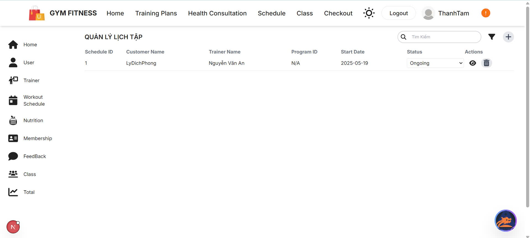

Test Case ID | Mô tả | Quy trình | Điều kiện tiên quyết | Kết quả mong đợi | Kết quả thực tế | Kết quả |  |  |  |  |  | Chú thích
 |  |  |  |  |  | Vòng 1 |  |  | Vòng 2
 |  |  |  |  |  | Trạng thái | Ngày kiểm tra | Người kiểm tra | Trạng thái | Ngày kiểm tra | Người kiểm tra
GUI_SHOW Quản lý lịch tập
GUI-QLLT01 | Tiêu đề “Quản lý lịch tập” | Quan sát | Truy cập tab Schedule | Hiển thị tiêu đề rõ ràng, căn giữa | Hiển thị tiêu đề rõ ràng, căn giữa | Passed | 2025-05-06 | Đạt | Passed | 2025-05-09 | Mùi
GUI-QLLT02 | Danh sách lịch tập | Quan sát | CSDL có ít nhất 1 lịch tập | Hiển thị đầy đủ các cột: ID, Customer, Trainer, Program, Date, Status, Action | Hiển thị đầy đủ các cột: ID, Customer, Trainer, Program, Date, Status, Action | Passed | 2025-05-06 | Đạt | Passed | 2025-05-09 | Mùi
GUI-QLLT03 | Cột “Start Date” | Quan sát | Lịch tập đã được tạo | Hiển thị đúng ngày bắt đầu | Hiển thị đúng ngày bắt đầu | Passed | 2025-05-06 | Đạt | Passed | 2025-05-09 | Mùi
GUI-QLLT04 | Dropdown “Status” | Click chọn dropdown | Lịch tập đang hoạt động | Có thể chọn các trạng thái như “Ongoing”, “Paused”, “Finished” | Có thể chọn các trạng thái như “Ongoing”, “Paused”, “Finished” | Passed | 2025-05-06 | Đạt | Passed | 2025-05-09 | Mùi
FUNCTION_SHOW Quản lý lịch tập
FUNC-QLLT01 | Xem chi tiết lịch tập | Click icon mắt | Lịch tập tồn tại | Hiển thị chi tiết toàn bộ lịch | Hiển thị chi tiết toàn bộ lịch | Passed | 2025-05-06 | Đạt | Passed | 2025-05-09 | Mùi
FUNC-QLLT02 | Xóa lịch tập | Click thùng rác > xác nhận | Lịch tập không bị ràng buộc chương trình | Lịch bị xóa khỏi danh sách | Lịch bị xóa khỏi danh sách | Passed | 2025-05-06 | Đạt | Passed | 2025-05-09 | Mùi
FUNC-QLLT03 | Cập nhật trạng thái | Chọn lại trạng thái trong dropdown | Lịch tập tồn tại | Cập nhật trạng thái thành công | Cập nhật trạng thái thành công | Passed | 2025-05-06 | Đạt | Passed | 2025-05-09 | Mùi

